Sheet1
特殊点编号 |  | 解决方法
i | j
791 | 1522 | 双云vL=-165.23,vU=-60.73
792 | 1521
793 | 1520
796 | 1523
796 | 1524
797 | 1515
800 | 1518
805 | 1523

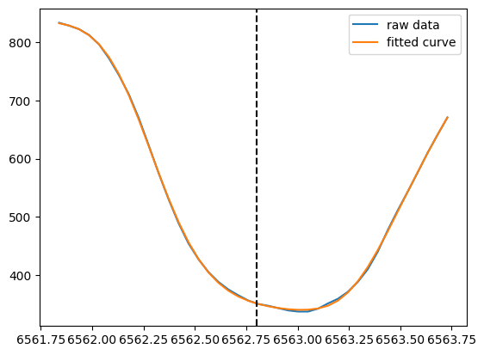

i=791,j=1522

